CP09
 | CASO | Verificar en 'Visualizar la Lista de Tripulantes' Cuando solicite visualizar la página siguiente o anterior del listado a la que está viendo. Si no existiera, la propia herramienta de paginación deshabilita seleccionar página siguiente o página anterior
 |  | VUCEPERPAM-258 | CP09

 | ROL | Navegador: CHROME
 |  | Rol: CP.Administrado.Supervisor,

 | EVIDENCIA DEL CASO

 | P1. Ingresar a la página de la VUCE
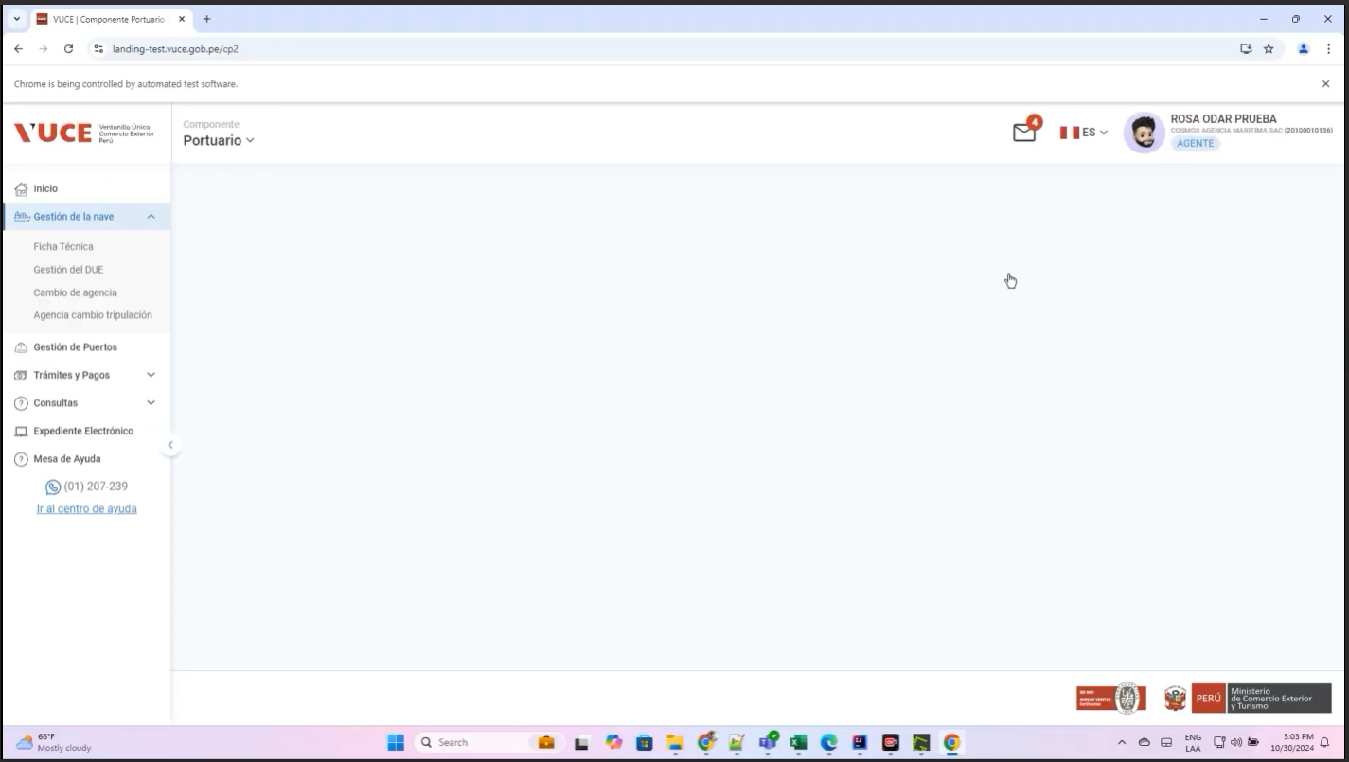

 | P2. Ingresar al Menú Gestión de la Nave /submenu Gestion del DUE
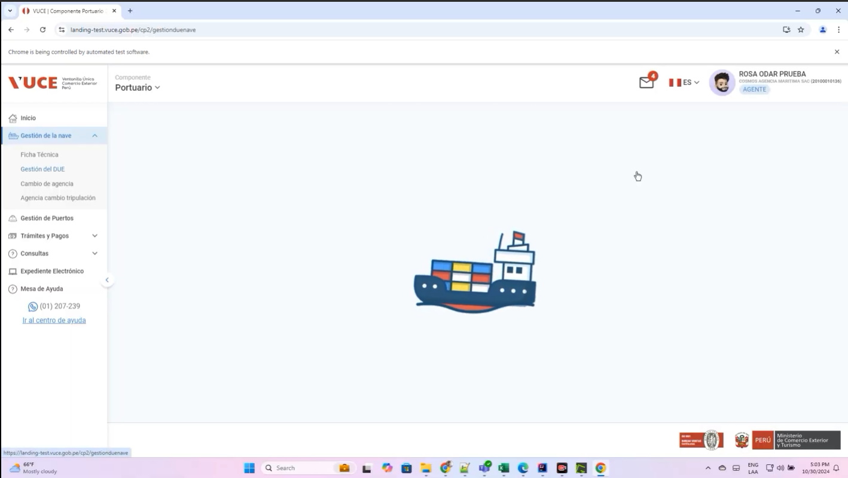

 | P3. Seleccionar Icono Tres Puntos del registro de la DUE
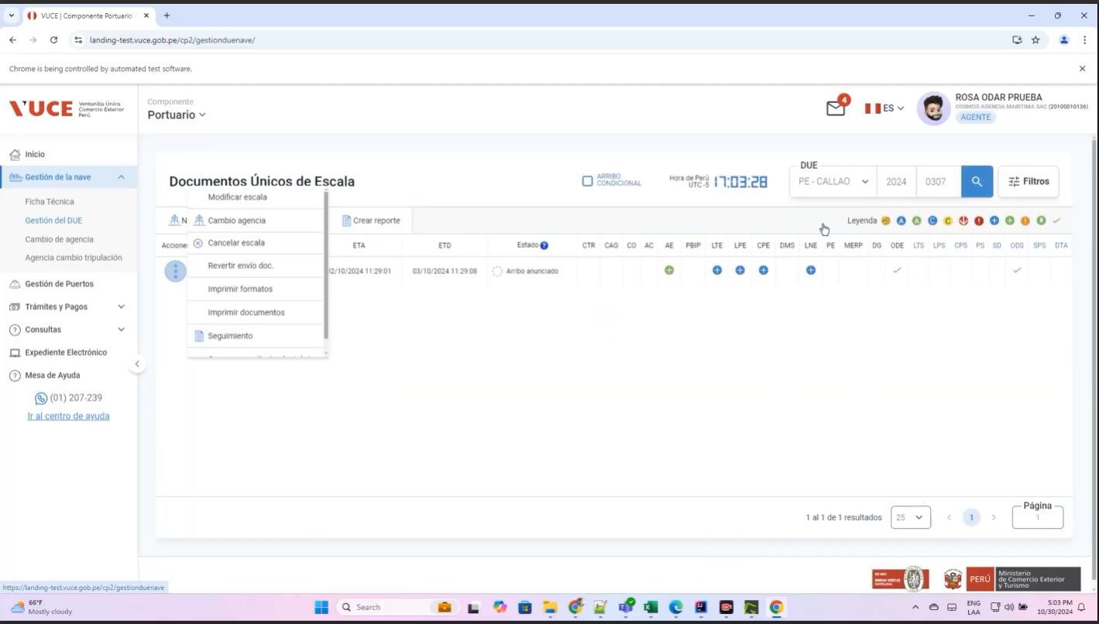

 | P4. Clic en Modificar

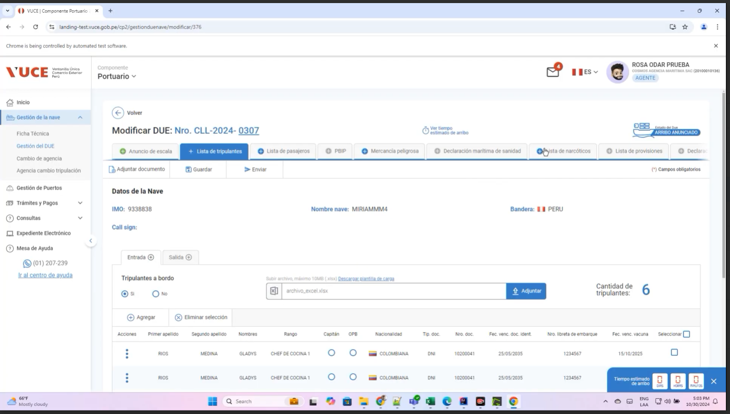
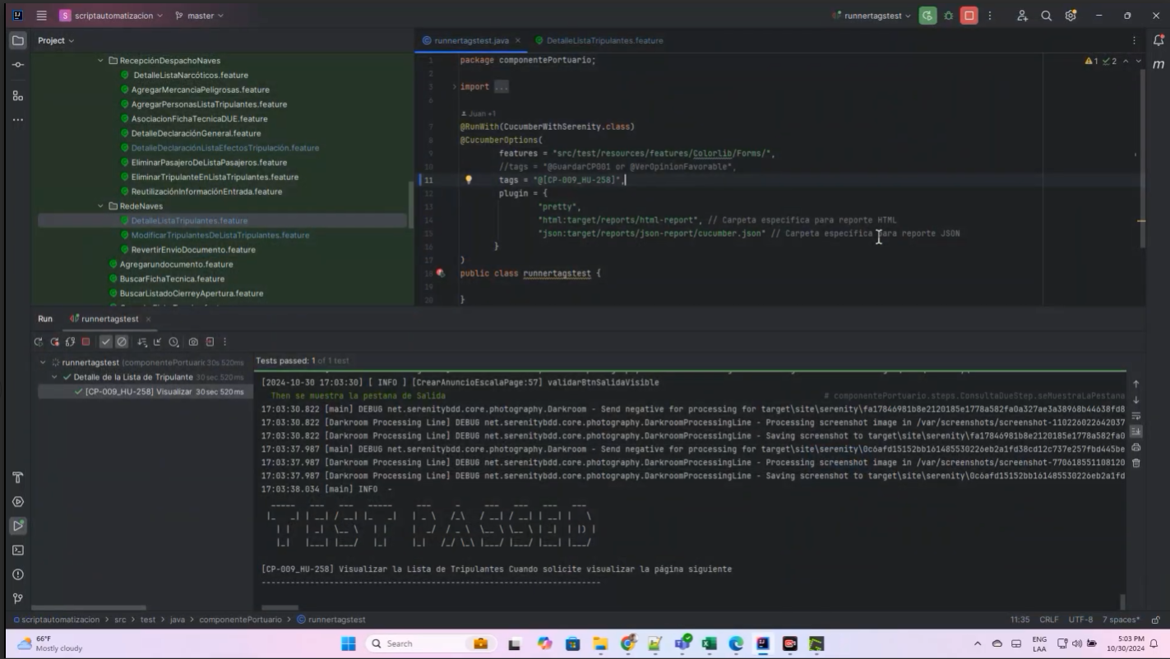
 | P6 ingresar a la consulta, seleccionar la Lista de tripulantes’
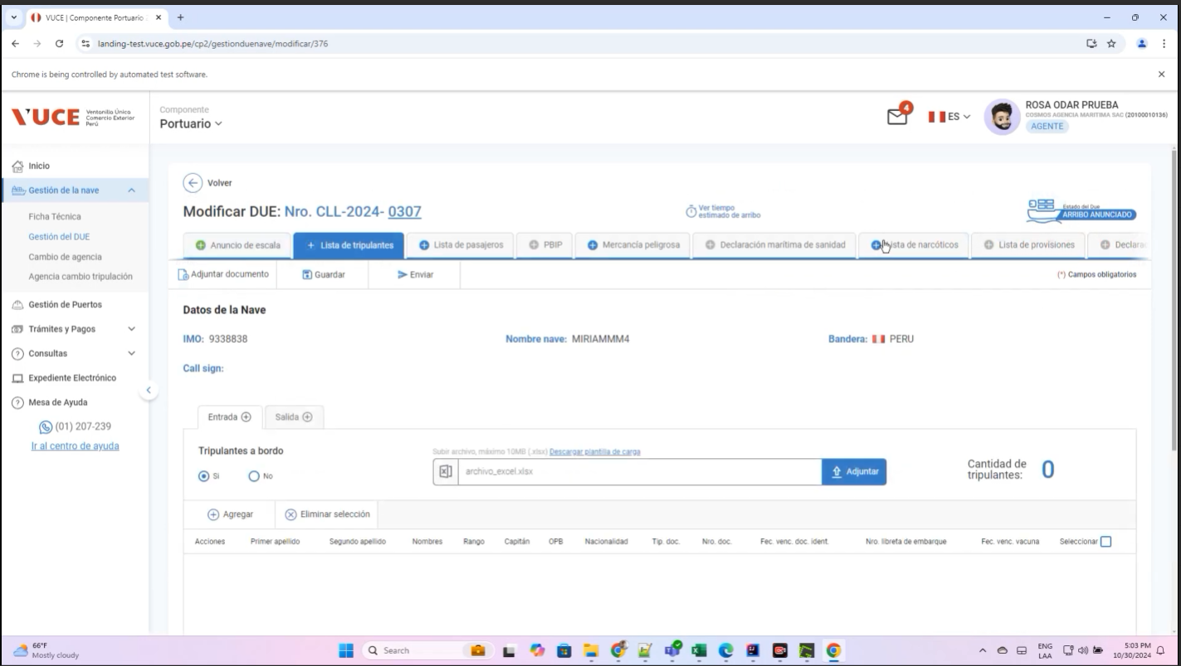

Resultado esperado : conforme

